J. Mete
TABEL 27 |  |  |  |  |  |  |  |  |  | bu erni |  |  |  |  |  | J. Mete
REKAPITULASI LUAS AREAL, PRODUKSI DAN PRODUKTIVITAS PERKEBUNAN RAKYAT
TANAMAN TAHUNAN DI JAWA TENGAH TAHUN 2024
KOMODITAS : JAMBU METE

No | Kabupaten/Kota | Areal (Ha) |  |  |  | Produksi |  | Jumlah Petani Pekebun (KK) | Rata0rata Kepemilikan Lahan (Ha/KK)

 |  | TBM | TM | TT/TR | Jumlah | Jumlah (Ton) | Rata-rata (Kg/Ha) |  |  |  |  | BERDASARKAN TOTAL AREAL |  | BERDASARKAN JUMLAH PRODUKSI

Luas Areal Jambu Mete Jateng (Ha)
Kab. Wonogiri | 21,132.00
Kab. Sragen | 837.23
Kab. Sukoharjo | 794.27
Kab. Blora | 778.25
Kab. Jepara | 281.04
Kab. Boyolali | 221.28
Kab. Grobogan | 178.60
Kab. Rembang | 177.00
Kab. Karanganyar | 44.13
Kab. Pemalang | 15.00
Kab. Kebumen | 13.25
Kab. Pekalongan | 13.15
Kota Semarang | 10.90
Kab. Pati | 10.00
Kab. Batang | 7.04
Kab. Purworejo | 4.15
Kab. Kendal | 3.74
Kab. Semarang | 0.10
1 | 2 | 4 | 5 | 6 | 3 | 7 | 8 | 9 | 10 |  |  | KAB/KOTA | TOTAL AREAL | KAB/KOTA | PRODUKSI
1 | Kab. Cilacap | - | - | - | - | - | - | - | - |  |  | Kab. Wonogiri | 21,132.00 | Kab. Wonogiri | 11,394.40
2 | Kab. Banyumas | - | - | - | - | - | - | - | - |  |  | Kab. Sragen | 837.23 | Kab. Sragen | 176.56
3 | Kab. Purbalingga | - | - | - | - | - | - | - | - |  |  | Kab. Sukoharjo | 794.27 | Kab. Blora | 88.90
4 | Kab. Banjarnegara | - | - | - | - | - | - | - | - |  |  | Kab. Blora | 778.25 | Kab. Sukoharjo | 72.14
5 | Kab. Kebumen | 0.25 | 5.80 | 7.20 | 13.25 | 3.82 | 659 | 259 | 0.05 |  |  | Kab. Jepara | 281.04 | Kab. Boyolali | 60.11
6 | Kab. Purworejo | 0.60 | 2.05 | 1.50 | 4.15 | 1.18 | 576 | 20 | 0.21 |  |  | Kab. Boyolali | 221.28 | Kab. Jepara | 50.81
7 | Kab. Wonosobo | - | - | - | - | - | - | - | - |  |  | Kab. Grobogan | 178.60 | Kab. Rembang | 37.82
8 | Kab. Magelang | - | - | - | - | - | - | - | - |  |  | Kab. Rembang | 177.00 | Kab. Grobogan | 37.54
9 | Kab. Boyolali | 112.55 | 91.00 | 17.73 | 221.28 | 60.11 | 661 | 4,209 | 0.05 |  |  | Kab. Karanganyar | 44.13 | Kab. Karanganyar | 8.33
10 | Kab. Klaten | - | - | - | - | - | - | - | - |  |  | Kab. Pemalang | 15.00 | Kab. Pekalongan | 3.94
11 | Kab. Sukoharjo | 360.48 | 385.12 | 48.67 | 794.27 | 72.14 | 187 | 2,800 | 0.28 |  |  | Kab. Kebumen | 13.25 | Kab. Kebumen | 3.82
12 | Kab. Wonogiri | 2,031.00 | 14,243.00 | 4,858.00 | 21,132.00 | 11,394.40 | 800 | 87,802 | 0.24 |  |  | Kab. Pekalongan | 13.15 | Kab. Pemalang | 2.76
13 | Kab. Karanganyar | 0.25 | 43.83 | 0.05 | 44.13 | 8.33 | 190 | 193 | 0.23 |  |  | Kota Semarang | 10.90 | Kab. Purworejo | 1.18
14 | Kab. Sragen | 98.75 | 648.41 | 90.07 | 837.23 | 176.56 | 272 | 3,154 | 0.27 |  |  | Kab. Pati | 10.00 | Kab. Pati | 1.13
Produksi Jambu Mete Jateng (Ton)
Kab. Wonogiri | 11,394.40
Kab. Sragen | 176.56
Kab. Blora | 88.90
Kab. Sukoharjo | 72.14
Kab. Boyolali | 60.11
Kab. Jepara | 50.81
Kab. Rembang | 37.82
Kab. Grobogan | 37.54
Kab. Karanganyar | 8.33
Kab. Pekalongan | 3.94
Kab. Kebumen | 3.82
Kab. Pemalang | 2.76
Kab. Purworejo | 1.18
Kab. Pati | 1.13
Kab. Batang | 0.40
15 | Kab. Grobogan | 61.80 | 114.80 | 2.00 | 178.60 | 37.54 | 327 | 806 | 0.22 |  |  | Kab. Batang | 7.04 | Kab. Batang | 0.40
16 | Kab. Blora | 151.57 | 594.50 | 32.18 | 778.25 | 88.90 | 150 | 3,587 | 0.22 |  |  | Kab. Purworejo | 4.15
17 | Kab. Rembang | 27.00 | 112.00 | 38.00 | 177.00 | 37.82 | 338 | 2,472 | 0.07 |  |  | Kab. Kendal | 3.74
18 | Kab. Pati | 2.00 | 7.00 | 1.00 | 10.00 | 1.13 | 161 | 111 | 0.09 |  |  | Kab. Semarang | 0.10
19 | Kab. Kudus | - | - | - | - | - | - | - | -
20 | Kab. Jepara | 15.56 | 207.89 | 57.59 | 281.04 | 50.81 | 244 | 612 | 0.46
21 | Kab. Demak | - | - | - | - | - | - | - | -
22 | Kab. Semarang | - | - | 0.10 | 0.10 | - | - | 5 | 0.02
23 | Kab. Temanggung | - | - | - | - | - | - | - | -
24 | Kab. Kendal | - | 3.74 | - | 3.74 | - | - | 41 | 0.09
25 | Kab. Batang | - | 4.66 | 2.38 | 7.04 | 0.40 | 86 | 28 | 0.25
26 | Kab. Pekalongan | - | 10.65 | 2.50 | 13.15 | 3.94 | 370 | 236 | 0.06
27 | Kab. Pemalang | 1.50 | 7.50 | 6.00 | 15.00 | 2.76 | 368 | 72 | 0.21
28 | Kab. Tegal | - | - | - | - | - | - | - | -
29 | Kab. Brebes | - | - | - | - | - | - | - | - | sudah di konfirmasi pendataan ulang 2018 sampai tingkat desa; | answerd pasted
30 | Kota Surakarta | - | - | - | - | - | - | - | -
31 | Kota Salatiga | - | - | - | - | - | - | - | -
32 | Kota Semarang | - | 10.15 | 0.75 | 10.90 | - | - | - | -
JAWA TENGAH 2024 |  | 2,863.31 | 16,492.10 | 5,165.72 | 24,521.13 | 11,939.84 | 723.97 | 106,407 | 0.23
JAWA TENGAH 2023 |  | 2,558.77 | 15,943.74 | 5,107.02 | 23,609.53 | 11,811.59 | 741 | 105,067 | 0.22
JAWA TENGAH 2022 |  | 2,261.89 | 16,986.67 | 5,165.00 | 24,413.56 | 13,231.59 | 779 | 113,481 | 0.22
JAWA TENGAH 2021 |  | 2,207.98 | 17,091.29 | 5,211.07 | 24,510.34 | 13,669.52 | 800 | 114,987 | 0.21
JAWA TENGAH 2020 |  | 2,241.12 | 17,245.96 | 5,274.39 | 24,761.47 | 13,347.30 | 774 | 115,858 | 0.21
JAWA TENGAH 2019 |  | 2,235.31 | 17,276.02 | 5,371.26 | 24,882.59 | 13,374.30 | 774 | 116,355 | 0.21
 | Wujud Produksi : Glondong Kering
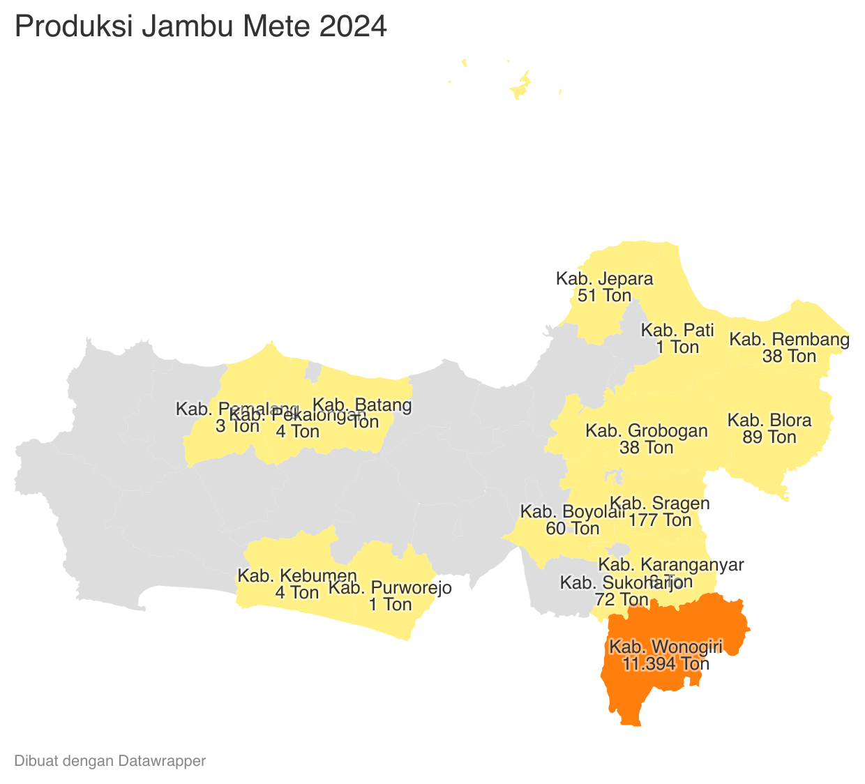
 |  |  |  |  |  |  |  |  |  |  |  |  |  | https://datawrapper.dwcdn.net/8ErKg/1/
 |  |  |  |  |  | https://datawrapper.dwcdn.net/ywZau/1/

Perkembangan Produksi Jambu Mete
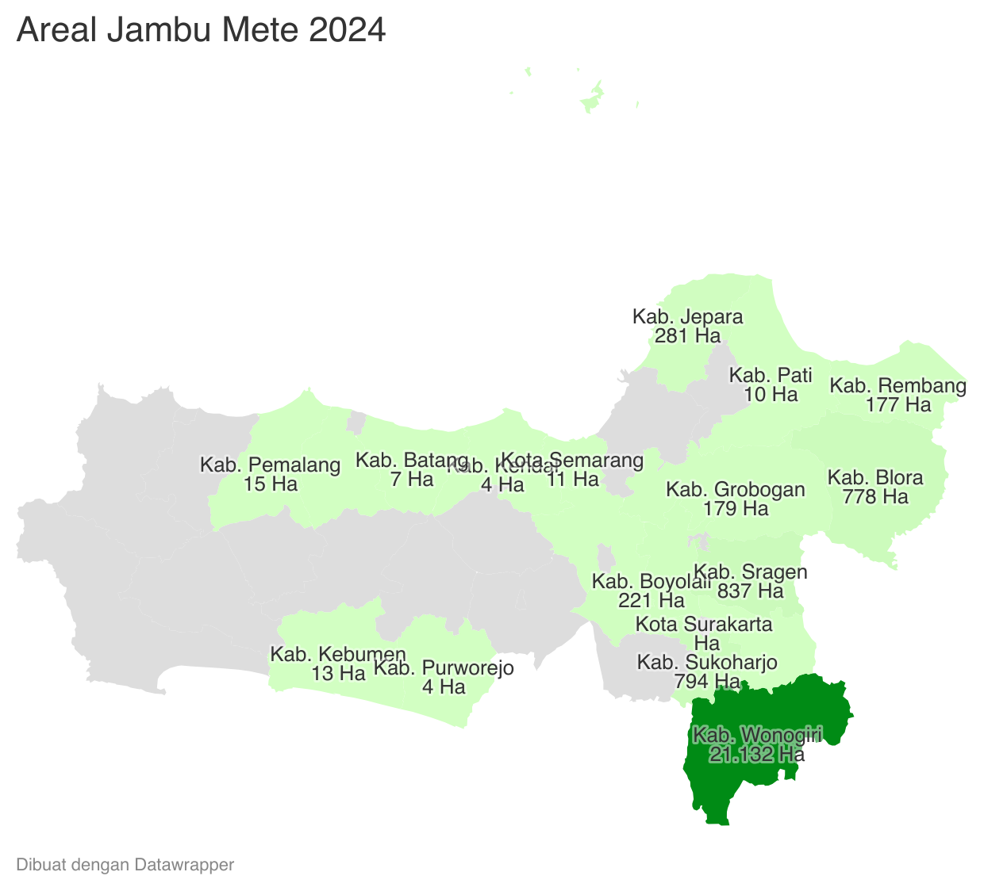
 | Tahun | Produksi
 | 2024 | 11,939.84
 | 2023 | 11,811.59
 | 2022 | 13,231.59
 | 2021 | 13,669.52
 | 2020 | 13,347.30
 | 2019 | 13,374.30
 | 2018 | 10,093.45
 | 2017 | 8,637.95
 | 2016 | 8,920.98
 | 2015 | 11,224.47
 | 2014 | 11,431.13
 | 2013 | 11,497.92
 | 2012 | 12,056.84

